关系图
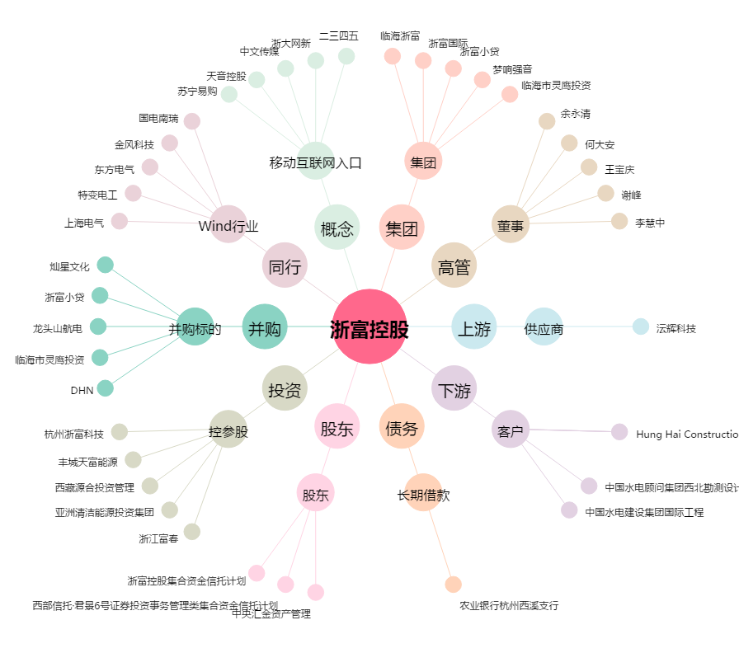
浙富控股[002266.SZ] - 关系概览图

